Sheet1
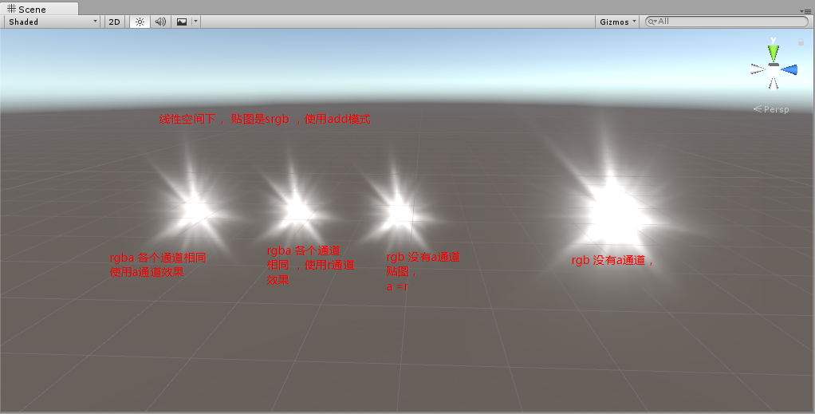
疑问 ：
 | 1线性空间， 贴图是伽马处理， a同从rgb get出来， 修后乘以1 和乘以r 效果不同 ？
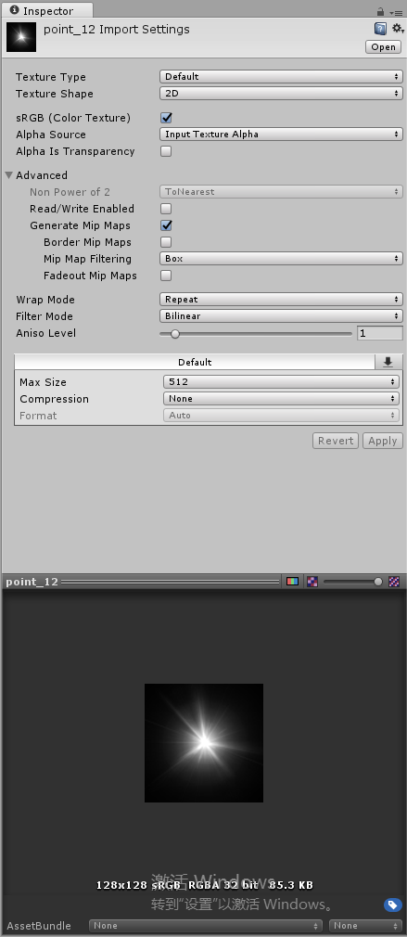
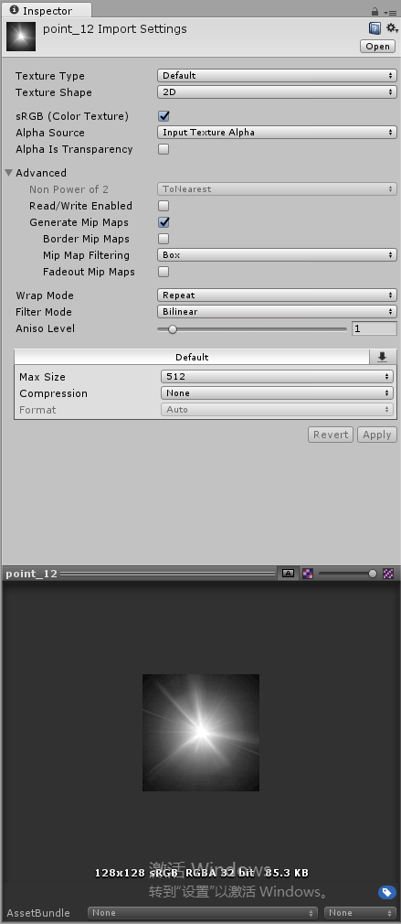

 | 2 显示效果不同

